Ejercicio III
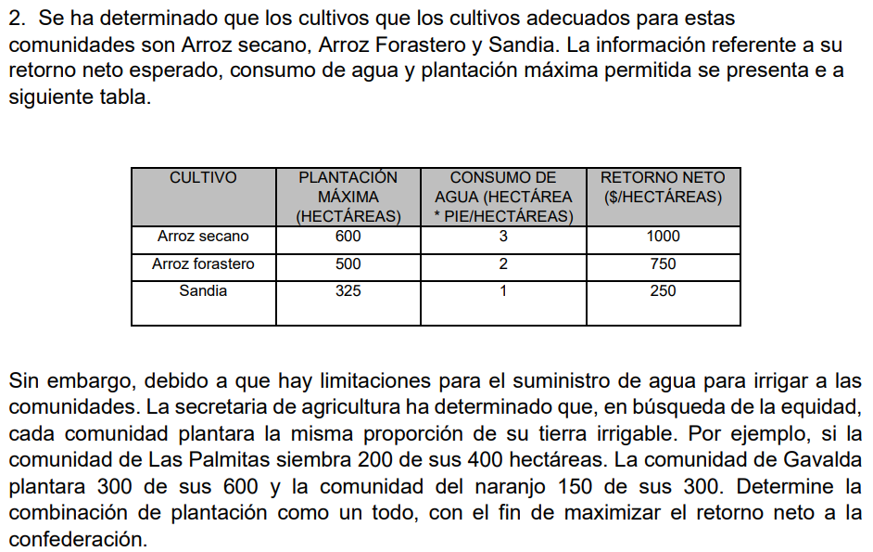
 | Cultivo | Hectáreas a Plantar
 | Arroz Secano | 600
 | Arroz Forastero | 500
 | Sandía | 325

 | Cultivo | Plantación Máxima | Consumo de Agua | Retorno Neto
 | Arroz Secano | 600 | 3 | 1,000.00 €
 | Arroz Forastero | 500 | 2 | 750.00 €
 | Sandía | 325 | 1 | 250.00 €

 | Concepto | Fórmula
 | Consumo Total de Agua | 3125 | 0
 | Retorno Neto Total | 1,056,250.00 €

 | Comunidad | Tierra Disponible | Arroz Secano | Arroz Forastero | Sandía
 | Las Palmitas | 400 | 185 | 154 | 100
 | Gavalda | 600 | 277 | 231 | 150
 | El Naranjo | 300 | 138 | 115 | 75
 |  | 1300

JOSSELY ELENA AGUIRRE ACUÑA

Ejercicio II
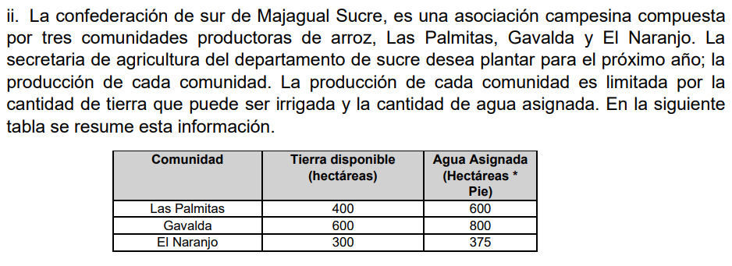
 | Comunidad | Tierra Disponible (ha) | Agua Asignada (ha*pie) | Producción (hectáreas)
 | Las Palmitas | 400 | 600 | 400
 | Gavalda | 600 | 800 | 600
 | El Naranjo | 300 | 375 | 300
 |  |  |  | 1,300.00 € | F.O

JOSSELY ELENA AGUIRRE ACUÑA

Ejercicio I
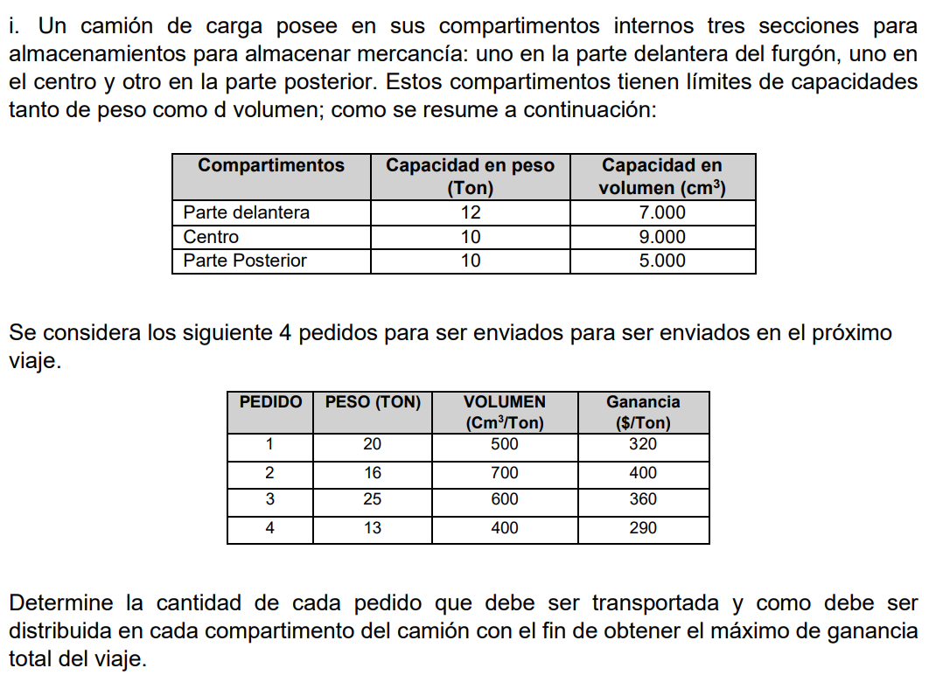
 |  |  |  |  |  |  |  |  |  |  |  |  |  | F.O
 | X11 | X12 | X13 | X14 | X21 | X22 | X23 | X24 | X31 | X32 | X33 | X34 |  | 4,500,240 €
 | 12 | 0 | 0 | 0 | 9000 | 0 | 0 | 0 | 0 | 0 | 0 | 0
 | 20 | 16 | 25 | 13 | 500 | 700 | 600 | 400 | 320 € | 400 € | 360 € | 290 €

 |  |  |  |  |  |  |  |  |  |  |  |  | Ecuancion | Restriccion
Parte delantera | 1 | 1 | 1 | 1 | 0 | 0 | 0 | 0 | 0 | 0 | 0 | 0 | 12 | 12
Centro | 1 | 1 | 1 | 1 | 0 | 0 | 0 | 0 | 0 | 0 | 0 | 0 | 12 | 10
Parte posterior | 1 | 1 | 1 | 1 | 0 | 0 | 0 | 0 | 0 | 0 | 0 | 0 | 12 | 10
Volumen Delantero | 0 | 0 | 0 | 0 | 1 | 1 | 1 | 1 | 0 | 0 | 0 | 0 | 9000 | 7000
Voluman centro | 0 | 0 | 0 | 0 | 1 | 1 | 1 | 1 | 0 | 0 | 0 | 0 | 9000 | 9000
Volumen Posteror | 0 | 0 | 0 | 0 | 1 | 1 | 1 | 1 | 0 | 0 | 0 | 0 | 9000 | 5000
1 | 0 | 0 | 0 | 0 | 0 | 0 | 0 | 0 | 1 | 0 | 0 | 0 | 0 | 320 €
2 | 0 | 0 | 0 | 0 | 0 | 0 | 0 | 0 | 0 | 1 | 0 | 0 | 0 | 400 €
3 | 0 | 0 | 0 | 0 | 0 | 0 | 0 | 0 | 0 | 0 | 1 | 0 | 0 | 360 €
4 | 0 | 0 | 0 | 0 | 0 | 0 | 0 | 0 | 0 | 0 | 0 | 1 | 0 | 290 €

JOSSELY ELENA AGUIRRE ACUÑA

